상품제안서
알로코리아 도킹형 2in1 고속충전 보조배터리 5000mAh | 상품코드: S41992

 |  |  |  |  |  |  | 02-713-8555 | www.synergygift.co.kr
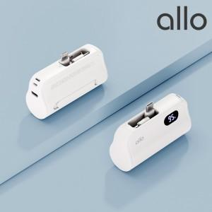

【상세/제작정보】 | 1. 초소형 초경량 무게의 완벽한 휴대성<br>2. PD 지원으로 고속 충전 지원(20W)<br>3. C 타입 / 라이트닝 2in1 지원<br>4. LCD 디스플레이 탑재로 쉬운 잔량 확인<br>5. 스마트폰 거치대 기능 탑재<br>6. 케이블 필요 없는 간편한 충전

【인쇄/포장옵션】 | 풀칼라 / 포장지포장

【공급단가】 | 수량 | 30~ | 100~ | 300~ | 500~ | 1,000~
*VAT별도 | 단가 | 20,200원 | 19,000원 | 18,190원 | 17,880원 | 17,490원

【상품 URL】 | https://www.synergygift.co.kr:443/src/goods_detail.php?gdno=41992

